关系图
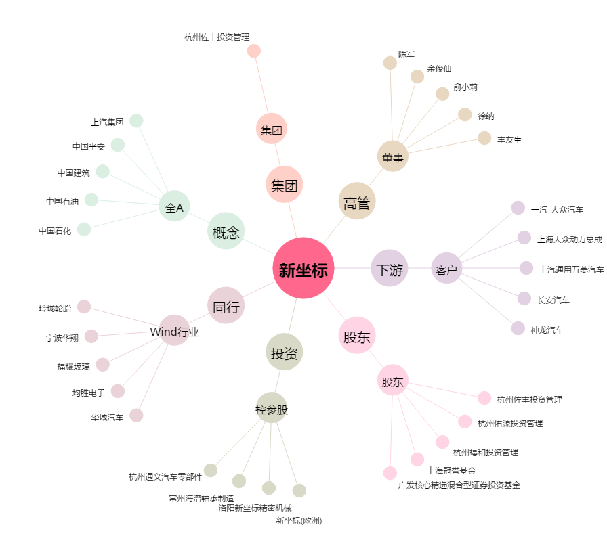
新坐标[603040.SH] - 关系概览图

